90
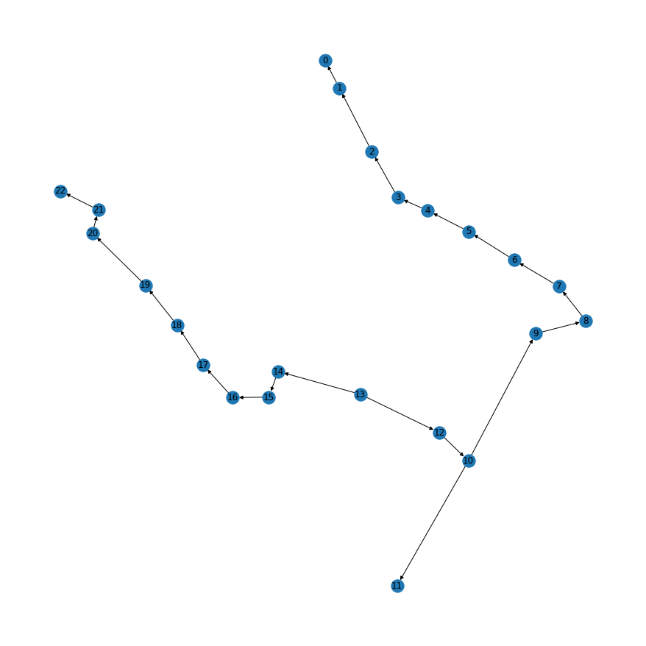

code | hand
(1, 0): 1.095e-05, | 1,0 | 1.10E-05
(2, 1): 2.19e-05, | 1,2 | 2.19E-05
(3, 2): 3.285e-05, | 2,3 | 3.30E-05
(4, 3): 4.38e-05, | 3,4 | 4.39E-05
(21, 22): 1.095e-05, | 4,5 | 5.49E-05
(5, 4): 5.475e-05, | 5,6 | 6.59E-05
(20, 21): 2.19e-05, | 6,7 | 7.69E-05
(6, 5): 6.57e-05, | 7,8 | 8.79E-05
(19, 20): 3.285e-05, | 8,9 | 9.89E-05
(7, 6): 7.664999999999999e-05, | 9,10 | 1.10E-04
(18, 19): 4.38e-05, | 10,11 | 1.10E-05
(8, 7): 8.759999999999999e-05, | 10,12 | 1.32E-04
(17, 18): 5.475e-05, | 12,13 | 1.43E-04
(9, 8): 9.854999999999998e-05, | 21,22 | 1.10E-05
(16, 17): 6.57e-05, | 21,20 | 2.20E-05
(10, 9): 0.00010949999999999998, | 20,19 | 3.30E-05
(10, 11): 1.095e-05, | 19,18 | 4.40E-05
(15, 16): 7.664999999999999e-05, | 18,17 | 5.50E-05
(12, 10): 0.00013139999999999997, | 17,16 | 6.60E-05
(14, 15): 8.759999999999999e-05, | 16,15 | 7.70E-05
(13, 12): 0.00014234999999999996, | 15,14 | 8.80E-05
(13, 14): 9.854999999999998e-05} | 14,13 | 9.90E-05

94
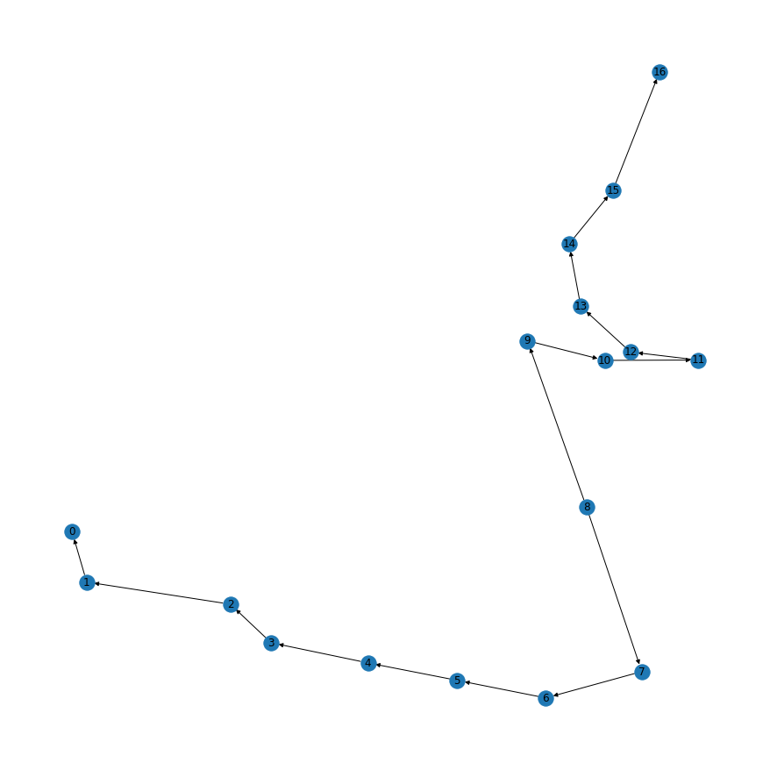
CODE | hand
(1, 0): 1.095e-05, | 1,0 | 1.10E-05
(15, 16): 1.095e-05, | 2,1 | 2.19E-05
(2, 1): 2.19e-05, | 3,2 | 3.28E-05
(14, 15): 2.19e-05, | 4,3 | 4.38E-05
(3, 2): 3.285e-05, | 5,4 | 5.48E-05
(13, 14): 3.285e-05, | 6,5 | 6.57E-05
(4, 3): 4.38e-05, | 7,6 | 7.66E-05
(12, 13): 4.38e-05, | 8,7 | 8.76E-05
(5, 4): 5.475e-05, | 15,16 | 1.10E-05
(11, 12): 5.475e-05, | 14,15 | 2.19E-05
(6, 5): 6.57e-05, | 13,14 | 3.28E-05
(10, 11): 6.57e-05, | 12,13 | 4.38E-05
(7, 6): 7.664999999999999e-05, | 11,12 | 5.48E-05
(9, 10): 7.664999999999999e-05, | 10,11 | 6.57E-05
(8, 7): 8.759999999999999e-05, | 9,10 | 7.66E-05
(8, 9): 8.759999999999999e-05} | 8,9 | 8.76E-05

85
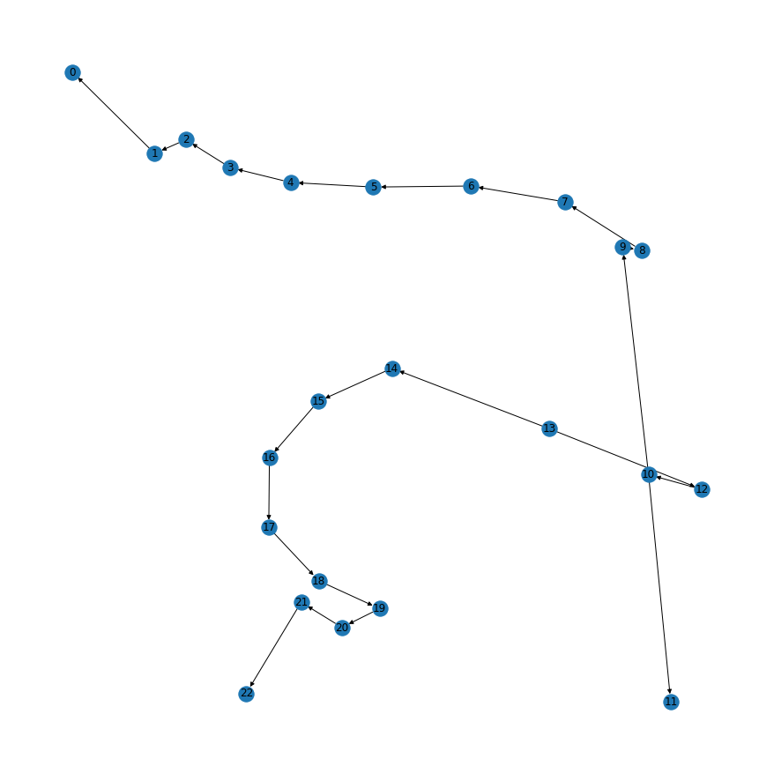

code | hand
(1, 0): 1.095e-05, | 0,1 | 1.10E-05
(2, 1): 2.19e-05, | 1,2 | 2.19E-05
(3, 2): 3.285e-05, | 2,3 | 3.28E-05
(4, 3): 4.38e-05, | 3,4 | 4.38E-05
(21, 22): 1.095e-05, | 4,5 | 5.48E-05
(5, 4): 5.475e-05, | 5,6 | 6.57E-05
(20, 21): 2.19e-05, | 6,7 | 7.66E-05
(6, 5): 6.57e-05, | 7,8 | 8.76E-05
(19, 20): 3.285e-05, | 8,9 | 9.85E-05
(7, 6): 7.664999999999999e-05, | 9,10 | 1.09E-04
(18, 19): 4.38e-05, | 11,10 | 1.10E-05
(8, 7): 8.759999999999999e-05, | 10,12 | 1.31E-04
(17, 18): 5.475e-05, | 12,13 | 1.42E-04
(9, 8): 9.854999999999998e-05, | 21,22 | 1.10E-05
(16, 17): 6.57e-05, | 21,20 | 2.19E-05
(10, 9): 0.00010949999999999998, | 20,19 | 3.30E-05
(10, 11): 1.095e-05, | 19,18 | 4.39E-05
(15, 16): 7.664999999999999e-05, | 18,17 | 5.49E-05
(12, 10): 0.00013139999999999997, | 17,16 | 6.59E-05
(14, 15): 8.759999999999999e-05, | 16,15 | 7.69E-05
(13, 12): 0.00014234999999999996, | 15,14 | 8.79E-05
(13, 14): 9.854999999999998e-05} | 14,13 | 9.89E-05

